Eingaben
Daten-Eingabe mit Hilfe von Auto-Ausfüllen |  |  |  |  |  | << zurück zu Themen

Ausfüllkästchen
Der Mauszeiger bekommt diese Form +
Mainz | 1 | Quartal 1 | 2017-07-07 | 2017-07-07 | Januar
Mainz | 1 | Quartal 2 | 2017-07-08 | 2017-07-10 | Februar
Mainz | 1 | Quartal 3 | 2017-07-09 | 2017-07-11 | März
Mainz | 1 | Quartal 4 | 2017-07-10 | 2017-07-12 | April
Mainz | 1 | Quartal 1 | 2017-07-11 | 2017-07-13 | Mai
Mainz | 1 | Quartal 2 | 2017-07-12 | 2017-07-14 | Juni
Mainz | 1 | Quartal 3 | 2017-07-13 | 2017-07-17 | Juli | Es gilt folgendes:
Mainz | 1 | Quartal 4 | 2017-07-14 | 2017-07-18 | August | 1. Text bleibt Text
Mainz | 1 | Quartal 1 | 2017-07-15 | 2017-07-19 | September | 2. Zahl bleibt Zahl
 |  |  |  | ohne Wochenende |  | 3. Benutzerdefinierte Listen

 |  |  |  |  |  | Markierte Daten… | erstellte Datenreihe
TIPP: Eigene Listen |  |  |  |  |  | 100 | 100; 100; 100; 100 ...
 | 10 | 10 | 1. Zwei Werte eintragen |  |  | 100; 200 | 100; 200; 300; 400; 500 ...
 | 20 | 20 | 2. Beide Zellen markieren |  |  | 100; 300 | 100; 300; 500; 800; 1100 ...
 |  | 30 | 3. Mit dem Ausfüll-Symbol nach unten ausfüllen |  |  | Montag | Montag; Dienstag; Mittwoch; Donnerstag ...
 |  | 40 |  |  |  | Produkt 1 | Produkt 1; Produkt 2; Produkt 3 ...
 |  | 50 |  |  |  | 2009-01-01 | 01.01.2009; 02.01.2009; 03.01.2009 ...
 |  | 60 |  |  |  | 1.Jan; 1.Mrz | 1.Jan; 1.Mrz; 1.Mai; 1.Jul; 1.Sep ...
 |  | 70
 |  | 80
 |  | 90
 |  | 100
 |  | 110
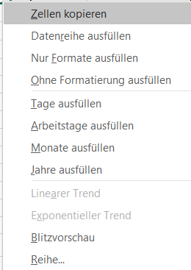
 |  | 120
 |  | 130
 |  | 140

Grundrechenarten
Formeln erstellen |  |  |  | << zurück zu Themen
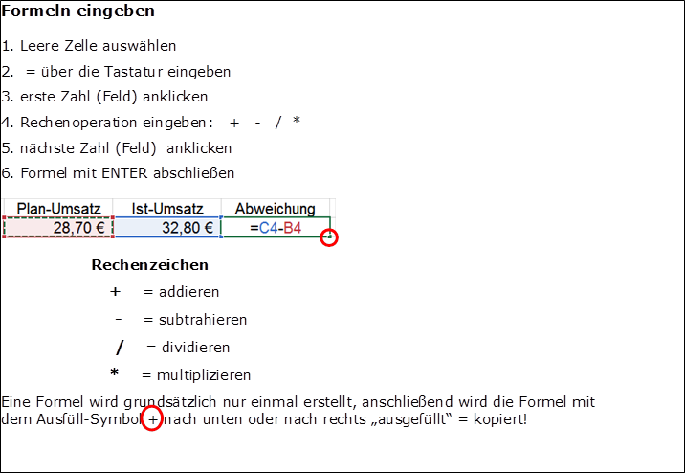
Monat | Plan-Umsatz | Ist-Umsatz | Abweichung
Januar | 28.70 € | 32.80 € | 4.10 €
Februar | 29.70 € | 33.00 € | 3.30 €
März | 31.00 € | 29.70 € | -1.30 €
April | 32.00 € | 38.00 € | 6.00 €
Mai | 36.00 € | 29.10 € | -6.90 €
Juni | 27.00 € | 31.20 € | 4.20 €

Mittelwert
Die MITTELWERT Funktion |  |  |  |  |  |  | << zurück zu Themen

Jahr | Region | Bundesland | Obstsorte | Menge | Preis / Kg | Umsatz
2014 | Süd | Baden-Württemberg | Äpfel | 6,083 kg | 4.02 € | 24,456.60 €
2014 | Süd | Baden-Württemberg | Birnen | 8,184 kg | 2.78 € | 22,717.13 €
2015 | Nord | Hessen | Äpfel | 6,029 kg | 3.79 € | 22,850.10 € |  | Beschreibung
2014 | Süd | Baden-Württemberg | Süßkirschen | 8,064 kg | 3.72 € | 29,988.00 €
2015 | Süd | Baden-Württemberg | Sauerkirschen | 5,416 kg | 2.55 € | 13,802.40 € |  | 1. Klicken auf Adresse E30 als Ergebnis-Zelle
2016 | Süd | Bayern | Äpfel | 6,987 kg | 1.81 € | 12,643.68 €
2014 | Süd | Bayern | Birnen | 6,057 kg | 4.79 € | 29,030.40 € |  | 2. Im Register START - bei AutoSumme auf ListenDreieck klicken
2014 | Süd | Bayern | Süßkirschen | 7,140 kg | 2.69 € | 19,221.00 €
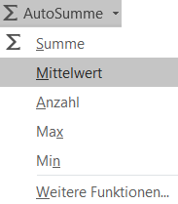
2014 | Süd | Bayern | Sauerkirschen | 3,450 kg | 3.20 € | 11,049.70 €
2016 | Nord | Mecklenburg-Vorpommern | Äpfel | 4,874 kg | 4.41 € | 21,476.70 €
2014 | Nord | Mecklenburg-Vorpommern | Birnen | 2,660 kg | 4.86 € | 12,927.60 €
2014 | Nord | Mecklenburg-Vorpommern | Äpfel | 3,010 kg | 7.34 € | 22,090.32 €
2014 | Nord | Mecklenburg-Vorpommern | Sauerkirschen | 7,257 kg | 2.33 € | 16,886.40 €
2014 | Süd | Baden-Württemberg | Sauerkirschen | 2,916 kg | 11.06 € | 32,259.60 €
2015 | Süd | Baden-Württemberg | Sauerkirschen | 6,136 kg | 3.09 € | 18,956.00 €
2015 | Süd | Bayern | Äpfel | 3,447 kg | 1.27 € | 4,379.20 €
2016 | Süd | Bayern | Birnen | 5,259 kg | 3.24 € | 17,059.14 €
2016 | Süd | Bayern | Sauerkirschen | 1,721 kg | 5.80 € | 9,976.50 € |  | 3. Die Funktion MITTELWERT anklicken
2014 | Nord | Mecklenburg-Vorpommern | Äpfel | 6,093 kg | 3.62 € | 22,078.35 € |  | 4. Die Funktion markiert selbständig den Bereich E4:E28
2015 | Nord | Mecklenburg-Vorpommern | Äpfel | 4,484 kg | 5.36 € | 24,039.00 € |  | 5. Mit ENTER den Vorgang abschließen
2015 | Nord | Mecklenburg-Vorpommern | Sauerkirschen | 2,271 kg | 5.14 € | 11,664.00 €
2016 | Nord | Hessen | Äpfel | 6,029 kg | 3.79 € | 22,850.10 €
2016 | Nord | Hessen | Birnen | 5,067 kg | 3.72 € | 18,835.74 € |  | Analog die Formel in Zelle G30 erstellen
2014 | Nord | Hessen | Süßkirschen | 8,951 kg | 1.01 € | 9,084.80 €
2015 | Nord | Hessen | Sauerkirschen | 2,298 kg | 9.18 € | 21,101.85 €

 |  | MITTELWERT von Menge / Umsatz / Preis

TEIL 2
2. Vertiefende Funktionen | << zurück zu Themen

Verwenden des Funktions-Assistenten

Mit Hilfe des Funktionsassistenten können Sie das Erstellen von Formeln automatisieren. Der Funktionsassistent unterstützt Sie bei der Auswahl einer Funktion und der korrekten Eingabe von Argumenten. | Video Teil 2 folgt

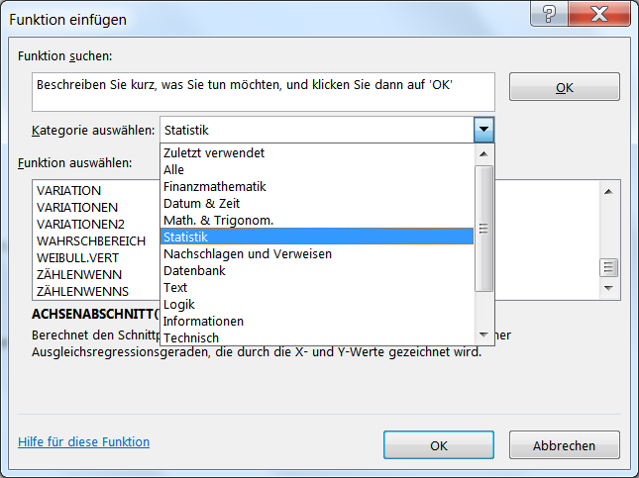
Vorgehensweise:
1. Positionieren Sie den Zellzeiger auf der Ergebniszelle

2. Klicken Sie in der Bearbeitungsleiste auf das Icon

Es folgt diese Dialogbox

3. Wählen Sie die gewünschte Kategorie sowie die Funktion in der Liste aus.
Die weitere Vorgehensweise wird anhand der Funktion ZÄHLENwenn aufgezeigt.

4. Über die Schaltfläche "OK" wählen Sie das nächste Dialogfeld an.
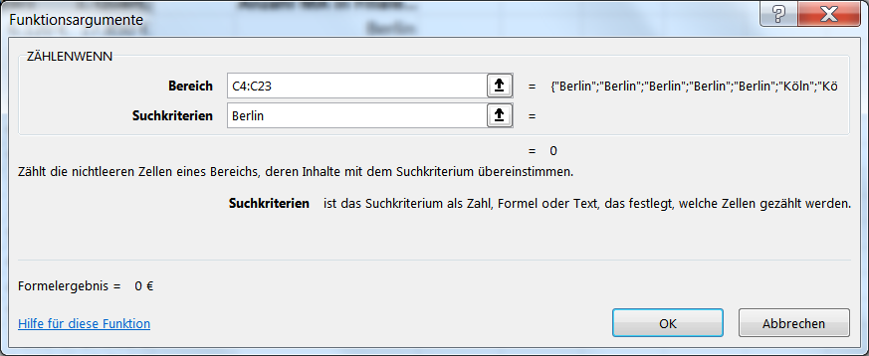

Die Funktion ZÄHLENWENN erfodert zwei Argumente; zunächst einen beliebig großen Bereich
Das zweite Argument kann sein Text oder ein numerischer Wert mit folgenden Operatoren:
= Istgleich; > größer; >= größer gleich; < kleiner; <= kleiner gleich; <> ungleich

5. Nach Eingabe der beiden Argumente wird die Funktion mit OK beendet

